SELECT PROVINCE
EN - APPLICATION CHART
Select Province: Choissisez votre province: | YT

EN - SELL SHEET
 | Current Labor Rates
 | Taux de main d'oeuvre en cours
 | AB | $162.00
 | BC | $165.00
 | MB | $155.00
 | NB | $129.00
 | NL | $129.00
 | NS | $129.00
FR - CHARTE D'APPLICATION
 | ON | $149.00 | YT
 | PEI | $123.00
 | QC | $140.00
FR - FICHE DE VENTE
 | SK | $155.00
 | YT | $165.00

All published prices, trim specifications, and availability are subject to change without prior notice.
Tout prix, spécifications de versions et disponibilté d'accessoires publiés sont sujets à changer sans pré-avis.

26MY_Pilot_APP_EN

Honda Internal | Honda Accessories
 | Model Name | Pilot
 | Model Year | 2026
 | S = Standard (accessory comes standard on this trim)
 | T = Tire Size Change (the size of the accessory wheel is smaller/larger than the OE Wheel. Customer will require new tires to fit these wheels.)
 | E = Exchange Standard Equipment (the size of the accessory wheel is the same size as the OE wheel and therefore they can use the OE tire.)
 | N/A = Not Applicable (accessory cannot be applied to this trim)

 |  |  |  |  |  | Province
 | 1.0 Packages and Kits |  |  |  |  | YT
 | Description | Part Number | Dealer Net | List Price | FRT | Installed Price |  |  |  |  |  | Comments
 |  |  |  |  |  |  | Sport | EX-L | TrailSport | Touring | Black Edition
23PIL-PRO-PK1 or 23PIL-PRO-PK2 | Protection Package | 23PIL-PRO-PK1 or 23PIL-PRO-PK2 | $298.80 | $553.00 | 0.2 | $586.00 | • | • | • | • | • | 23PIL-PRO-PK1: applicable for Sport, EX-L, Touring, and Black Ed. trims 23PIL-PRO-PK2: applicable for TrailSport trim
08P17-T90-110 or 08P17-T90-300C | All Season Floor Mats | 08P17-T90-110 or 08P17-T90-300C
08U45-T90-100 | Cargo Tray | 08U45-T90-100

23PIL-PRO-PKA1 | Protection Package Advance | 23PIL-PRO-PKA1 | $791.10 | $1,318.50 | 1.2 | $1,516.50 | • | • | N/A | • | • | 10% Discount applied 23PIL-PRO-PKA1: applicable for Sport, EX-L, Touring, and Black Ed. Trims 23PIL-PRO-PKA2: applicable for TrailSport trim.
08P17-T90-110 | All Season Floor Mats | 08P17-T90-110
08U45-T90-100 | Cargo Tray | 08U45-T90-100
08U35-T90-110 | Cargo Cover | 08U35-T90-110
08P42-T90-100B | Seat Back Protector | 08P42-T90-100B
08P42-T90-100A | Side Lining Protectors | 08P42-T90-100A

23PIL-PRO-PKA2 | Protection Package Advance | 23PIL-PRO-PKA2 | $776.70 | $1,284.30 | 1.1 | $1,465.80 | N/A | N/A | • | N/A | N/A
08P17-T90-310C | All Season Floor Mats TrailSport | 08P17-T90-310C
08U45-T90-100 | Cargo Tray | 08U45-T90-100
08U35-T90-110 | Cargo Cover | 08U35-T90-110
08P42-T90-100C | Seat Back Protector | 08P42-T90-100C
08P42-T90-100A | Side Lining Protectors | 08P42-T90-100A

26PIL-TOW-B1 ou 26PIL-TOW-B2 | Towing Package | See Comments | $998.10 | $1,651.50 | 1.8 | $1,948.50 | • | • | N/A | N/A | N/A | 10% Discount Applied ATF Cooler not needed for 23MY Pilot. Towing capacity is 5000lbs. Sport Trim(Trailer Hitch Panel Black) : 26PIL-TOW-B1: 1-7/8" Trailer Hitch Ball 26PIL-TOW-B2: 2" Trailer Hitch Ball EX-L Trim(Trailer Hitch Panel Silver): 26PIL-TOW-S1: 1-7/8" Trailer Hitch Ball 26PIL-TOW-S2: 2" Trailer Hitch Ball Touring Trim**(Trailer Hitch Panel Silver): 26PIL-TOW-SA1: 1-7/8" Trailer Hitch Ball 26PIL-TOW-SA2: 2" Trailer Hitch Ball Black Edition Trim**(Trailer Hitch Panel Black) : 26PIL-TOW-BA1: 1-7/8" Trailer Hitch Ball 26PIL-TOW-BA2: 2" Trailer Hitch Ball **Touring & Black Edition requires HFA Adapter - 08L91-T90-300A
08L92-T90-100 | Trailer Hitch | 08L92-T90-100
08L91-T90-300B | Trailer Hitch Harness | 08L91-T90-300B
08L92-T90-300D or 08L92-T90-300E | Trailer Hitch Panel Black or Silver | 08L92-T90-300D or 08L92-T90-300E
08L92-T90-100A | Trailer Hitch Ball Mount | 08L92-T90-100A
08L92-S9V-300G or 08L92-S9V-300H | Trailer Hitch Ball - 1-7/8" or 2" | 08L92-S9V-300G or 08L92-S9V-300H
08L92-SJC-300A | Trailer Hitch Locking Pin | 08L92-SJC-300A

26PIL-TOW-SA1 or 26PIL-TOW-SA2 | Towing Package | See Comments | $1,292.40 | $2,071.80 | 1.9 | $2,385.30 | N/A | N/A | N/A | • | •
08L92-T90-100 | Trailer Hitch | 08L92-T90-100
08L91-T90-300B | Trailer Hitch Harness | 08L91-T90-300B
08L92-T90-300D or 08L92-T90-300E | Trailer Hitch Panel Black or Silver | 08L92-T90-300D or 08L92-T90-300E
08L92-T90-100A | Trailer Hitch Ball Mount | 08L92-T90-100A
08L92-S9V-300G or 08L92-S9V-300H | Trailer Hitch Ball - 1-7/8" or 2" | 08L92-S9V-300G or 08L92-S9V-300H
08L92-SJC-300A | Trailer Hitch Locking Pin | 08L92-SJC-300A
08L91-T90-300A | Trailer Hitch HFA Adapter | 08L91-T90-300A

26PIL-TOW-TS1 or 26PIL-TOW-TS2 | Towing Package - TrailSport | 26PIL-TOW-TS1 or 26PIL-TOW-TS2 | $500.65 | $821.75 | 1.2 | $1,019.75 | N/A | N/A | • | N/A | N/A | 5% Discount applied ATF Cooler not needed for 26MY Pilot. Towing capacity is 5000lbs. 26PIL-TOW-TS1: 1-7/8" Trailer Hitch Ball 26PIL-TOW-TS2: 2" Trailer Hitch Ball
08L91-T90-300-TS | Trailer Hitch Harness - TrailSport | 08L91-T90-300B
08L92-T90-100A | Trailer Hitch Ball Mount | 08L92-T90-100A
08L92-S9V-300G or 08L92-S9V-300H | Trailer Hitch Ball - 1-7/8" or 2" | 08L92-S9V-300G or 08L92-S9V-300H
08L92-SJC-300A | Trailer Hitch Locking Pin | 08L92-SJC-300A

23PIL-COLD-PK | Cold Weather Package | 23PIL-COLD-PK | $224.20 | $374.30 | 1.4 | $605.30 | • | • | • | • | • | 5% Discount Applied
08T44-SNA-302 | Engine Block Heater | 08T44-SNA-302
31670-BMS-004H | Optimate 12V Auto Battery Charger/Maintainer | 31670-BMS-004H

26PIL-BLK-EM1 | Black Emblem Set | 26PIL-BLK-EM1 | $134.10 | $223.20 | 0.7 | $338.70 | N/A | • | N/A | N/A | N/A | 10% Discount applied
08F20-T90-100 | Rear "H" mark | 08F20-T90-100
08F20-T90-100D | Pilot | 08F20-T90-100D
08F20-T90-100A | Rear "AWD" | 08F20-T90-100A

26PIL-BLK-EM2 | Black Emblem Set | 26PIL-BLK-EM2 | $176.40 | $293.40 | 0.8 | $425.40 | N/A | N/A | N/A | • | N/A | 10% Discount applied
08F20-T90-100 | Rear "H" mark | 08F20-T90-100
08F20-T90-100A | Rear "AWD" | 08F20-T90-100A
08F20-T90-100D | Pilot | 08F20-T90-100D
08F20-PS2-100A | Touring | 08F20-PS2-100A

 | 2.0 Wheels and Wheel Accessories
 | Description | Part Number | Dealer Net | List Price | FRT | Installed Price |  |  |  |  |  | Comments
 |  |  |  |  |  |  | Sport | EX-L | TrailSport | Touring | Black Edition
08W18-T90-100D | 18" Alloy Wheel | 08W18-T90-100D | $1,160.00 | $1,920.00 | 1.6 | $2,184.00 | T | E | E | T | T
08W20-T90-100C | 20" Alloy Wheel - Gloss Black | 08W20-T90-100C | $1,596.00 | $2,660.00 | 1.6 | $2,924.00 | E | T | T | E | E
08W20-T90-300E | 20" Alloy Wheel - Matte Black | 08W20-T90-300E | $1,596.00 | $2,660.00 | 1.6 | $2,924.00 | E | T | T | E | E
08W42-TK4-301 | Wheel Locks - Chrome | 08W42-TK4-301 | $91.00 | $152.00 | 0.2 | $185.00 | N/A | • | N/A | N/A | N/A
08W42-TG7-301A | Wheel Locks - Black | 08W42-TG7-301A | $85.00 | $140.00 | 0.2 | $173.00 | • | • | • | • | •
08W42-PL4-100A | Wheel Lug Nuts - Black | 08W42-PL4-100A | $165.00 | $275.00 | 0.4 | $341.00 | S | • | S | S | S | Set of 20 lug nuts

 | 3.0 Exterior
 | Description | Part Number | Dealer Net | List Price | FRT | Installed Price |  |  |  |  |  | Comments
 |  |  |  |  |  |  | Sport | EX-L | TrailSport | Touring | Black Edition
08F04-T90-100 | Side Skid Garnish | 08F04-T90-100 | $324.00 | $540.00 | 0.6 | $639.00 | • | • | • | • | •
08F21-T90-100A | Front Grille Garnish | 08F21-T90-100A | $247.00 | $412.00 | 0.2 | $445.00 | S | • | S | • | S
PILOTEMBLEM | Black Emblems
08F20-T90-100 | Rear "H" mark | 08F20-T90-100 | $41.00 | $68.00 | 0.2 | $101.00 | • | • | • | • | •
08F20-T90-100A | Rear "AWD" | 08F20-T90-100A | $35.00 | $58.00 | 0.2 | $91.00 | N/A | • | • | • | •
08F20-T90-100D | Pilot | 08F20-T90-100D | $73.00 | $122.00 | 0.3 | $171.50 | • | • | • | • | •
08F20-PS2-100A | Touring | 08F20-PS2-100A | $47.00 | $78.00 | 0.1 | $94.50 | N/A | N/A | N/A | • | N/A
08L33-T90-100 | Running Boards Traditional | 08L33-T90-100 | $743.00 | $1,061.00 | 0.7 | $1,176.50 | • | • | • | • | •
08L33-T90-100B | Running Boards Rugged | 08L33-T90-100B | $936.00 | $1,337.00 | 0.7 | $1,452.50 | • | • | • | • | •
08P21-T90-100 | Fender Flares | 08P21-T90-100 | $550.00 | $917.00 | 1.0 | $1,082.00 | • | • | • | • | • | Replaces Splash Guards and cannot be installed with Door Edge Film
08R04-T90-100 | Door Visor | 08R04-T90-100 | $258.00 | $430.00 | 0.6 | $529.00 | • | • | • | • | •
08L91-T90-XXXX | Trailer Hitch parts
08L92-T90-100 | Trailer Hitch | 08L92-T90-100 | $432.00 | $720.00 | 1.2 | $918.00 | • | • | S | • | • | ATF Cooler not needed for 23MY Pilot. Towing capacity is 5000lbs. Requires Trailer Hitch Panel - 08L92-T90-300B/C Touring & Black Edition also requires HFA Adapter - 08L91-T90-300A
08L91-T90-300B | Trailer Hitch Harness | 08L91-T90-300B | $336.00 | $560.00 | 0.6 | $659.00 | • | • | • | • | •
08L91-T90-300-TS | Trailer Hitch Harness - TrailSport | 08L91-T90-300B | $336.00 | $560.00 | 1.2 | $758.00 | N/A | N/A | • | N/A | N/A | Longer FRT for TrailSport trim due to standard Trailer Hitch.
08L92-T90-300D | Trailer Hitch Panel Black | 08L92-T90-300D | $150.00 | $250.00 | 0.0 | $250.00 | • | N/A | S | N/A | • | Required for Trailer Hitch - 08L92-T90-100
08L92-T90-300E | Trailer Hitch Panel Silver | 08L92-T90-300E | $150.00 | $250.00 | 0.0 | $250.00 | N/A | • | S | • | N/A
08L92-T90-100A | Trailer Hitch Ball Mount | 08L92-T90-100A | $57.00 | $95.00 | 0.0 | $95.00 | • | • | • | • | •
08L92-S9V-300G | Trailer Hitch Ball - 1-7/8" | 08L92-S9V-300G | $28.00 | $47.00 | 0.0 | $47.00 | • | • | • | • | •
08L92-S9V-300H | Trailer Hitch Ball - 2" | 08L92-S9V-300H | $28.00 | $47.00 | 0.0 | $47.00 | • | • | • | • | •
08L92-SJC-300A | Trailer Hitch Locking Pin | 08L92-SJC-300A | $106.00 | $163.00 | 0.0 | $163.00 | • | • | • | • | •
08L04-T90-300 | Crossbars | 08L04-T90-300 | $246.00 | $410.00 | 0.2 | $443.00 | • | • | • | • | •
08LXX-E09-XXXX | Roof Attachments
08L03-E09-300C | Roof Ski/Snowboard Attachment | 08L03-E09-300C | $415.00 | $692.00 | 0.2 | $725.00 | • | • | • | • | • | Requires Roof Rails & Crossbars.
08L07-E09-101 | Roof Bicycle Attachment - Frame mount | 08L07-E09-101 | $383.00 | $547.00 | 0.4 | $613.00 | • | • | • | • | •
08L07-E09-300A | Bicycle Attachment - Fork Mount | 08L07-E09-300A | $292.00 | $487.00 | 0.4 | $553.00 | • | • | • | • | •
08L20-E09-300B | Roof Box Short | 08L20-E09-300B | $799.00 | $1,332.00 | 0.2 | $1,365.00 | • | • | • | • | •
08L20-E09-300A | Roof Box, Long | 08L20-E09-300A | $875.00 | $1,458.00 | 0.2 | $1,491.00 | • | • | • | • | •
08L20-E09-101C | Roof Basket | 08L20-E09-101C | $571.00 | $952.00 | 0.4 | $1,018.00 | • | • | • | • | •
08L09-E09-101 | Roof Kayak Attachment | 08L09-E09-101 | $430.00 | $717.00 | 0.4 | $783.00 | • | • | • | • | •
08L08-T90-300 | Roof Platform | 08L08-T90-300 | $849.00 | $1,369.00 | 0.6 | $1,468.00 | • | • | • | • | •
08L05-E09-100 | Roof Surfboard Attachment | 08L05-E09-100 | $207.00 | $345.00 | 0.4 | $411.00 | • | • | • | • | •
08Z04-SCV-110B | Hatch Tent | 08Z04-SCV-110B | $477.00 | $681.00 | 0.0 | $681.00 | • | • | • | • | •
08P20-T90-100 | Door Edge Film | 08P20-T90-100 | $52.00 | $87.00 | 0.4 | $153.00 | • | • | • | • | • | Cannot be installed with Fender Flares
08P48-T90-100A | Door Handle Protection Film | 08P48-T90-100A | $39.00 | $65.00 | 0.4 | $131.00 | • | • | • | • | •
08P48-T90-100 | Rear Bumper Protection Film | 08P48-T90-100 | $76.00 | $127.00 | 0.2 | $160.00 | • | • | • | • | •
08P00-T90-100 | Splash Guards | 08P00-T90-100 | $114.00 | $190.00 | 0.4 | $256.00 | • | • | • | • | •
08P05-T90-XXXX | Body Side Moulding
08P05-T90-150 | Platinum White Pearl (NH-883P) | 08P05-T90-150 | $224.00 | $373.00 | 0.4 | $439.00 | • | • | • | • | •
08P05-T90-110 | Crystal Black Pearl (NH-731P) | 08P05-T90-110 | $224.00 | $373.00 | 0.4 | $439.00 | • | • | • | N/A | •
08P05-T90-120 | Modern Steel Metallic (NH-797M) | 08P05-T90-120 | $224.00 | $373.00 | 0.4 | $439.00 | N/A | N/A | N/A | • | N/A
08P05-T90-1B0 | Ash Green Metalllic (G-545M) | 08P05-T90-1B0 | $224.00 | $373.00 | 0.4 | $439.00 | N/A | N/A | • | N/A | N/A
08P05-T90-140 | Sonic Gray Pearl (NH-877P) | 08P05-T90-140 | $224.00 | $373.00 | 0.4 | $439.00 | N/A | N/A | • | N/A | •
08P05-T90-190 | Solar Reflection Silver Metallic (NH-932M) | 08P05-T90-190 | $224.00 | $373.00 | 0.4 | $439.00 | • | • | • | • | N/A
08P05-T90-180 | Radiant Red Metallic II (R-580M) | 08P05-T90-180 | $224.00 | $373.00 | 0.4 | $439.00 | N/A | • | • | • | •

 | 4.0 Interior
 | Description | Part Number | Dealer Net | List Price | FRT | Installed Price |  |  |  |  |  | Comments
 |  |  |  |  |  |  | Sport | EX-L | TrailSport | Touring | Black Edition
08P17-T90-110 | All Season Floor Mats | 08P17-T90-110 | $215.00 | $358.00 | 0.1 | $374.50 | • | • | N/A | • | •
08P17-T90-310C | All Season Floor Mats TrailSport | 08P17-T90-310C | $215.00 | $358.00 | 0.1 | $374.50 | N/A | N/A | • | N/A | N/A
08U45-T90-100 | Cargo Tray | 08U45-T90-100 | $117.00 | $195.00 | 0.1 | $211.50 | • | • | • | • | •
08U35-T90-110 | Cargo Cover | 08U35-T90-110 | $271.00 | $452.00 | 0.1 | $468.50 | • | • | • | • | •
08P04-T90-100 | Door Sill Protection Film | 08P04-T90-100 | $124.00 | $207.00 | 0.4 | $273.00 | • | • | • | • | • | Cannot be installed with Illuminated Door Sill trim.
08P32-T90-310A | 1st Row | 08P32-T90-310A | $535.00 | $765.00 | 0.2 | $798.00 | • | • | • | • | •
08P32-T90-310C | 2nd Row - 8P | 08P32-T90-310C | $640.00 | $914.00 | 0.2 | $947.00 | • | • | N/A | • | •
08P32-T90-310E | 2nd Row - 7P | 08P32-T90-310E | $345.99 | $576.99 | 0.2 | $609.99 | N/A | N/A | • | N/A | N/A
08P32-T90-310F | 3rd Row | 08P32-T90-310F | $480.00 | $685.00 | 0.2 | $718.00 | • | • | • | • | •
08P42-T90-100B | Seat Back Protector | 08P42-T90-100B | $123.00 | $205.00 | 0.2 | $238.00 | • | • | N/A | • | •
08P42-T90-100C | Seat Back Protector | 08P42-T90-100C | $107.00 | $167.00 | 0.1 | $183.50 | N/A | N/A | • | N/A | N/A
08P42-T90-100A | Side Lining Protectors | 08P42-T90-100A | $153.00 | $255.00 | 0.7 | $370.50 | • | • | • | • | •
08U35-T90-300A | Separation Barrier | 08U35-T90-300A | $765.00 | $1,093.00 | 0.4 | $1,159.00 | • | • | • | • | •
08L96-T90-300 | Cargo Net | 08L96-T90-300 | $57.00 | $95.00 | 0.1 | $111.50 | • | • | • | • | •
08U20-S9V-101 | Soft Cargo Organizer | 08U20-S9V-101 | $86.00 | $143.00 | 0.1 | $159.50 | • | • | • | • | •
08U25-S5D-116 | Ashtray, cupholder style | 08U25-S5D-116 | $39.00 | $65.00 | 0.0 | $65.00 | • | • | • | • | •

 | 5.0 Electrical
 | Description | Part Number | Dealer Net | List Price | FRT | Installed Price |  |  |  |  |  | Comments
 |  |  |  |  |  |  | Sport | EX-L | TrailSport | Touring | Black Edition
08L91-T90-300A | Trailer Hitch HFA Adapter | 08L91-T90-300A | $327.00 | $467.00 | 0.1 | $483.50 | N/A | N/A | N/A | • | • | Required for Touring & Black Edition trims
08V27-T90-100F | Pattern Projector | 08V27-T90-100F | $244.00 | $407.00 | 1.0 | $572.00 | • | • | • | • | •
08E12-T90-100 | Illuminated Door Sill | 08E12-T90-100 | $361.00 | $555.00 | 1.5 | $802.50 | • | • | • | • | • | Cannot be installed with Door Sill Protection Film
08T44-SNA-302 | Engine Block Heater | 08T44-SNA-302 | $145.00 | $242.00 | 1.4 | $473.00 | • | • | • | • | •
31670-BMS-004H | Optimate 12V Auto Battery Charger/Maintainer | 31670-BMS-004H | $91.00 | $152.00 | 0.0 | $152.00 | • | • | • | • | •
31670-BMS-LEAD | Optimate Battery Lead | 31670-BMS-LEAD | $18.63 | $26.91 | 0.0 | $26.91 | • | • | • | • | •

 | 6.0 Paint Pens
 | Description | Part Number | Dealer Net | List Price | FRT | Installed Price |  |  |  |  |  | Comments
 |  |  |  |  |  |  | Sport | EX-L | TrailSport | Touring | Black Edition
TUCH-NH883P-A1 | Platinum White Pearl (NH-883P) | TUCH-NH883P-A1 | $13.00 | $21.50 | 0.0 | $21.50 | • | • | • | • | •
TUCH-NH731P-A1 | Crystal Black Pearl (NH-731P) | TUCH-NH731P-A1 |  |  |  |  | • | • | • | N/A | •
TUCH-NH797M-A1 | Modern Steel Metallic (NH-797M) | TUCH-NH797M-A1 |  |  |  |  | N/A | N/A | N/A | • | N/A
TUCH-G545M-A1 | Ash Green Metalllic (G-545M) | TUCH-G545M-A1 |  |  |  |  | N/A | N/A | • | N/A | N/A
TUCH-NH877P-A1 | Sonic Gray Pearl (NH-877P) | TUCH-NH877P-A1 |  |  |  |  | N/A | N/A | • | N/A | •
TUCH-NH932M-A1 | Solar Reflection Silver Metallic (NH-932M) | TUCH-NH932M-A1 |  |  |  |  | • | • | • | • | N/A
TUCH-R580M-A1 | Radiant Red Metallic II (R-580M) | TUCH-R580M-A1 |  |  |  |  | N/A | • | • | • | •

TUCH-NEEDLES | Find Sanding Needles | TUCH-NEEDLES | $9.50 | $15.75 | 0.0 | $15.75 | • | • | • | • | • | Quantity of 5.
TUCH-STICKS | Fine Sanding Sticks | TUCH-STICKS | $2.45 | $4.00 | 0.0 | $4.00 | • | • | • | • | • | Quantity of 5.
TUCH-TIPS | Paint Pen Replacement Tips | TUCH-TIPS | $13.75 | $23.00 | 0.0 | $23.00 | • | • | • | • | • | Quantity of 25.

 | Publication Date: | All published prices, trim specifications, and availability are subject to change without prior notice.
 | 2026-02-23 | Red Pricing = Promotional Pricing - offered for a limited time only and on a first come, first serve basis.

26MY_Pilot_SELL_EN
26MY Honda Pilot
200 | 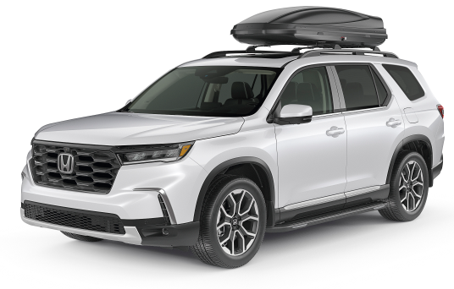 |  |  |  |  |  |  | 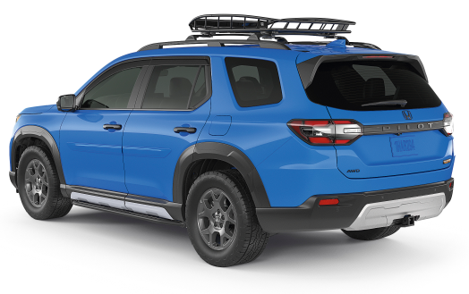

POPULAR ACCESSORIES
20
150 | 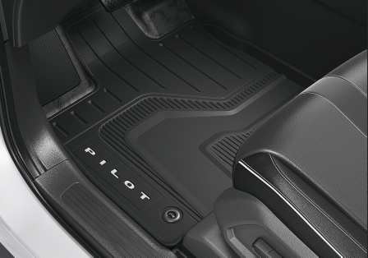 |  |  |  |  | 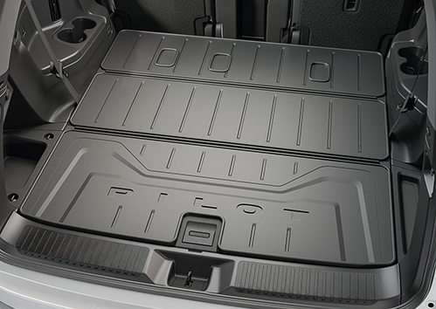 |  |  |  |  | 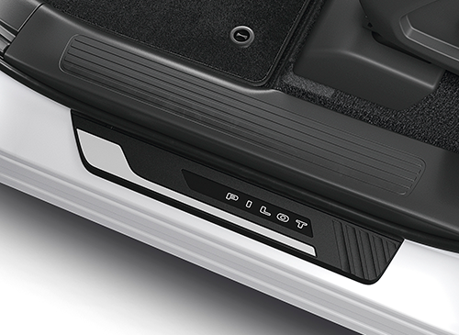

20 | All Season Floor Mats |  |  |  |  | Cargo Tray |  |  |  |  | Illuminated Door Sill
20 | $375 | $1.71 | /wk * | (6.99%) |  | $212 | $0.96 | /wk * | (6.99%) |  | $803 | $3.66 | /wk * | (6.99%)

150 | 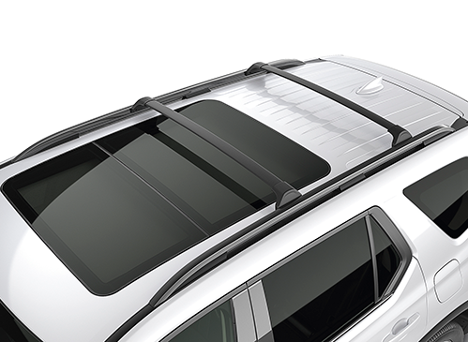 |  |  |  |  | 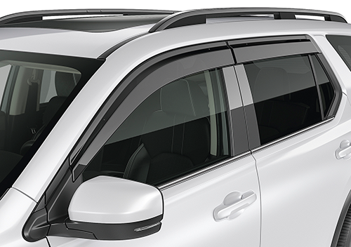 |  |  |  |  | 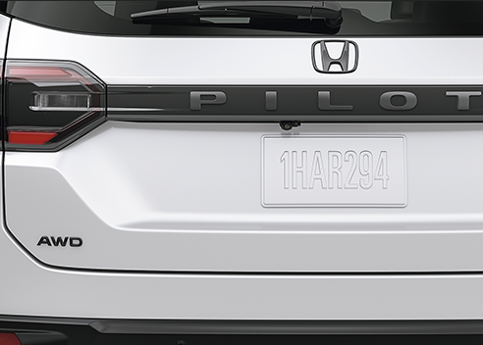

20 | Crossbars |  |  |  |  | Door Visor |  |  |  |  | Black Emblems -"H" Mark & AWD
50 | $443 | $2.02 | /wk * | (6.99%) |  | $529 | $2.41 | /wk * | (6.99%) |  | $192 | $0.88 | /wk * | (6.99%)

150 | 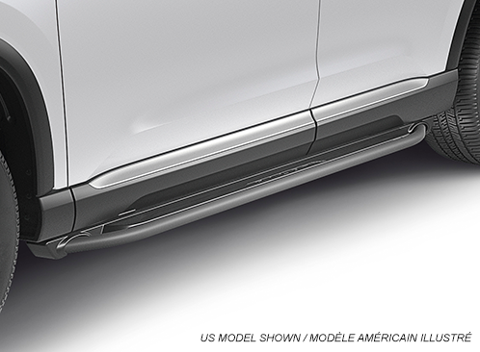 |  |  |  |  | 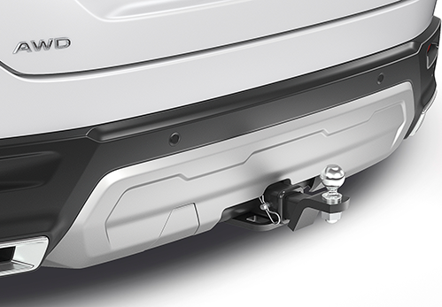 |  |  |  |  | 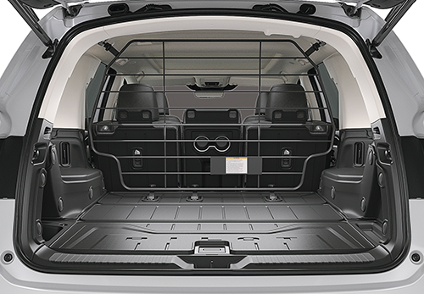

20 | Running Boards Rugged |  |  |  |  | Towing Package - Touring Trim |  |  |  |  | Separation Barrier
50 | $1,453 | $6.62 | /wk * | (6.99%) |  | $2,385 | $10.88 | /wk * | (6.99%) |  | $1,159 | $5.28 | /wk * | (6.99%)

 | Genuine Honda Accessories purchased with a new Honda vehicle include a 3 year / 60,000 km manufacturer's warranty.
 | Vehicle accessories purchased after vehicle sale include a 1 year / 20,000km manufacturer's warranty.
20 | *Prices shown include the cost of installation.
60 | *For informational purposes only. Weekly amounts shown are estimated payments based on a 60 month finance contract at 6.99% APR (including the cost of installation). Applicable taxes and fees are extra. Accessories cannot be financed on their own and must be financed through Honda Canada Finance Inc., on approved credit, in conjunction with a Honda vehicle. Representative finance example: $350.00 financed at 6.99% APR equals $1.60 weekly for 60 months. 260 weekly payments required. Cost of borrowing is $64.80 for a total obligation of $414.80. Actual payment amounts will vary based on APR, finance contract term and cost of the applicable accessories. Conditions apply. See your Honda dealer for full details.
 | *More customized weekly payment options & accessories can be seen on Honda.ca - Build & Price
20
18 | (6.99%) | 0.0699
7.5 | 12 | 8 | 8 | 10 | 8.5 | 12 | 8 | 8 | 10 | 8.5 | 12 | 8 | 8 | 10 | 7.5
Publication Date: | 2026-02-23 | All published prices, trim specifications, and availability are subject to change without prior notice. |  |  |  |  |  |  |  |  |  |  |  | Province | YT

